Anomalies
Flux | Règles ou zones | Réf | Déscription de l'anomalie | Priorité | Date ouverture | Date de livraison prévue | Date de livraison réelle | Statut | Commentaire
Clients | Code tranche d'effectifs | S1 | Le code tranche d’effectif pour 1 ou 2 effectifs doit être 1, le résultat est NN | Bloquante | 2014-02-26 | 2014-02-28 | 2014-03-05 | Validé
Clients | Segment | S2 | Règle de déduction du code client | Majeure | 2014-02-26 | 2014-02-28 | 2014-03-05 | Validé
Interlocuteurs | Numéro client | S3 | Client ne doivent pas remonter parce qu'ils n'existent pas dans le flux client : exemple '0000009', '0000021', '0000054', '0000118', '0000123'. Le client 0010003 ne remonte pas dans le flux client mais remonte dans le flux interlocuteur. Ne doit pas remonter dans le flux interlocuteur. Attention peut être parce qu'il remonte dans le flux des contacts alors il est sauvegardé dans la table de travail ou temporaire. | Bloquante | 2014-02-27 | 2014-02-28 | 2014-03-13 | Validé
Adresses | SIRET | S4 | Dans certains enregistrements le numéro de SIRET ne remonte pas, zone non obligatoire : exemples client 0000053, 0000085,.. Voir si ca concerne la ligne des clients dirigeants | Mineure | 2014-02-28 | 2014-02-28 | 2014-03-05 | Validé
Adresses | FAX | S5 | Pour la plupart des clients cette donnée ne remonte pas, vérifier toutes les données du ZCLINTA0 (BUREAU,FAX,EMAIL,INTERNET…) : exemple client 0000003 il a un numéro de FAX qui ne remonte pas dans le flux | Mineure | 2014-02-28 | 2014-02-28 | 2014-03-05 | Validé
Clients | Seront exclus de cette extraction tous les clients dont la date fin de relation est plus ancienne de la date d’extraction – 730jours. | S6 | J'ai mis à jour par SQL la date fin relation CLIRELDAF et le statut CLIENBSTA à '4' . CLIENACLI = '0000051' , CLIRELDAF= '1140101' Doit => Résultat il remonte comme 'RES' résilié avec date fin OK CLIENACLI = '0000050' , CLIRELDAF= '1120101' Ne doit pas remonter => Résultat il remonte comme 'RES' résilié mais sans date fin KO | Majeure | 2014-02-28 | 2014-04-06 | 2014-03-05 | Validé
Général ou adresse | <<n° génération>> = numéro de séquence incrémenté à chaque nouvelle génération de flux (un lot complet de flux est composé des 6 fichiers avec un même n° de génération). | S7 | Quand j'ai lancé l'extraction, je n'ai pas recu la même le même numéro de génération pour les 4 flux. Le flux adresse doit se base sur le flux client, peut être il faut paramétrer après les clients et les dirigeants dans l'outil interface | Majeure | 2014-04-03 |  |  | Validé | OPI 14/03 : Il s'agit d'un pb d'ordonnancement des traitements d'extraction
Organisations | Libellé long organisation | S8 | Règle : Raison sociale1 et Raison sociale2 du client tête de groupe. Par contre pour le client tête de groupe 0010000 on trouve dans cette zone la raison sociale 1 (2 fois). CLIENARA1 = "LYONNAISE DE BANQUE" , CLIENARA2= vide Résultat :LYONNAISE DE BANQUE LYONNAISE DE BANQUE | Mineure | 2014-04-05 | 2014-03-10 | 2014-03-13 | Validé
Organisations | Le client pour chaque code lien doit remonter une seule fois. | S9 | Le client tête de groupe doit remonter une seule fois par groupe. Donc pour un seul code lien le client tête de groupe doit remonter une seule fois. on retrouve le client '0010000'plusieurs fois dans le flux organisations pour le code lien CAP. | Majeure | 2014-04-05 | 2014-03-19 | 2014-03-19 | Validé
Clients | code régime fiscal | S10 | 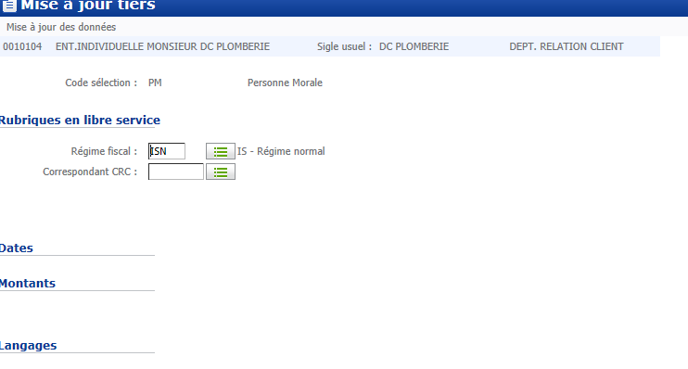 Zone libre1 du zclilib0 | Mineure | 2014-03-07 | 2014-03-10 | 2014-03-13 | Validé
clients | code catégorie fiscale | S11 | zone libre 2 de zclilib0 | Mineure | 2014-03-07 | 2014-03-10 | 2014-03-13 | Validé
Clients | Forme juridique | F1 | Forme juridique inconnu dans le référentiel Firme | A définir | 2014-03-05 |  | 2014-03-12 | Rejeté
Clients | Régime fiscal | F2 | Régimes fiscaux inconnus dans le référentiel Firme | A définir | 2014-03-05 |  | 2014-03-12 | Rejeté | Doublon S10 (La zone n’est pas renseigné sur les tiers qui ont été extraits depuis I. Par contre, il s’agit d’une zone non obligatoire dans le DSI Tiers.)
Clients | Catégorie fiscale | F3 | Catégorie fiscale inconnue dans le référentiel Firme | A définir | 2014-03-05 |  | 2014-03-12 | Rejeté | Doublon S11 (La zone n’est pas renseigné sur les tiers qui ont été extraits depuis I. Par contre, il s’agit d’une zone non obligatoire dans le DSI Tiers.)
Clients | Code APE | F4 | Codes APE inconnus dans le référentiel Firme | A définir | 2014-03-05 |  | 2014-03-12 | Rejeté | Donnée non valorisée en base (La zone n’est pas renseigné sur les tiers qui ont été extraits depuis I. Par contre, il s’agit d’une zone non obligatoire dans le DSI Tiers.)
Clients | Code métier | F5 | Codes métier inconnus dans le référentiel Firme | A définir | 2014-03-05 |  | 2014-03-12 | Rejeté | Donnée Secteur activité interne non valorisée en base(Liste non chargée dans SAB car vous aviez des difficultés à réunir une liste unifiée au niveau firme.Il faudrait nous communiquer la liste pour la charger dans SAB.Par contre, il s’agit d’une zone non obligatoire dans le DSI Tiers.)
Organisations client | Date début de validité (7° col) | F6 | Zone non valorisée | A définir | 2014-03-10 |  |  | Rejeté | Cette donnée est restituée quand elle est valorisée en base
Organisations | Date début de lien (9° col) | F7 | Zone non valorisée | A définir | 2014-03-10 | 2014-03-19 | 2014-03-19 | Validé | On retrouve le client '0010000'plusieurs fois dans le flux organisations pour le code lien CAP (Ano S9) ; une fois avec une date de début de lien, une fois sans 24/03 Cette donnée est restituée quand elle est valorisée en base
Interlocuteurs | Code responsable du client | F8 | Zone non valorisée | A définir | 2014-03-10 |  | 2014-03-14 | Rejeté | Cette zone est valorisée pour tous les interlocuteurs extraits vendredi : elle ne devait pas être valorisée en base lors des extractions précédentes.
Organisations client | Code Rôle du client dans l'organisation (ex: Franchiseur, Holding, Filiale, ...) | F9 | Cette zone devrait être limité à 10 caractères ; "GPE CAPITALI." dépasse les 10 caractères | Bloquante | 2014-03-21 |  |  | Validé | « Libellé tête de groupe » ce libellé est récupéré depuis le paramétrage du code lien. (10035 Gestion des liens familles et groupes) 0605 Validation du correctif
Clients | Nom/Raison Sociale | F10 | Zone non alimentée dans le flux contributeur CLI pour le client 0010172 en pré prod : ce pb est inconnu sur SAB139I | Bloquante | 2014-04-08 |  |  | En attente d'info | Le client 0010172 est une EI -> cette zone doit être valorisée avec ses noms et prénom ; on attend une copie écran des zones nom de famille et prénom (cf exemple ci-dessous)

